PD
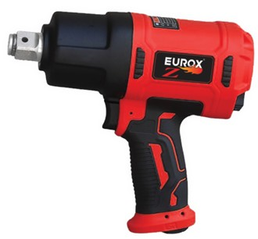
เลขที่ SKU : 05-009-302 วันที่ : 04/01/2024
1. ข้อมูลสินค้า |  |  |  | รูปสินค้า
ประเภท (กลุ่มหลัก) |  | ประเภท (กลุ่มรอง)
ชื่อภาษาไทย | บล็อกลม 3/4 ค้อนคู่ EUROX Z | ชื่อภาษาอังกฤษ
รหัสสินค้า | 05-009-302 | Barcode | 8859007714852
สถานะสินค้า | N | รหัสทีมขาย
รุ่น (Model) |  | ยี่ห้อ
สีตัวสินค้า | แดง - ดำ | สีของบรรจุภัณฑ์ | ดำ - แดง
ทำจากวัสดุ | เหล็ก | ประเทศผู้ผลิต | PRC
ผู้ผลิต | S87 บล็อกลม

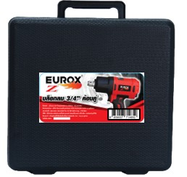
2. คุณสมบัติ |  |  |  | รูปบรรจุภัณฑ์
ความเร็วรอบ | 7,000 รอบ/นาที | ปริมาณการใช้งาน | 7.0 CFM
แรงบิด | 1,800 นิวตัน | ประเภท | ค้อนคู่
ทางเข้าข้อต่อลม | 1/4 นิ้ว

3. รายละเอียดบรรจุภัณฑ์
ขนาดสินค้า (ซม.) | 18x7x19.5 (ไม่รวมบรรจุภัณฑ์) | น้ำหนักสินค้า (กก.) | 2.35 (ไม่รวมบรรจุภัณฑ์)
ขนาดกล่อง 1 (ซม.) | 26x9.5x26.5 | ขนาดบรรจุ (กล่อง) | 1 PCS
ขนาดกล่อง 2 (ซม.)
 |  | น้ำหนักรวมสินค้า (กก.) | 2.5
บาร์โค้ดกล่อง | 8859007714852 | ขนาดลัง (ซม.) | 43x42x22.5 | อุปกรณ์ภายในกล่อง
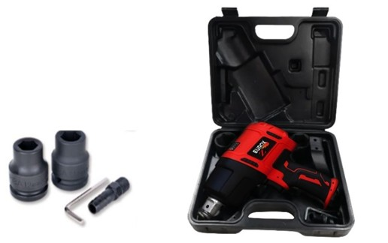
ขนาดบรรจุ (ลัง) | 8 | น้ำหนักลังรวมสินค้า (กก.)

4. อุปกรณ์ภายในกล่อง
- คู่มือการใช้งาน - ใบรับประกัน 6 เดือน - ลูกบล็อค No.19, No.21 - ประแจหกเหลี่ยม - ข้อต่อลม

5. วิธีการใช้งาน
ใช้สำหรับขันประกอบชิ้นส่วนรถยนต์

6. จุดเด่น จุดขาย ของสินค้า
" - ชุดกลไกแบบค้อนคู่ ออกแบบแข็งแรงทนทานให้กำลังแรงบิดได้สูง " " - ชุดสลักมีความหนาแข็งแรง ให้แรงบิดมาก " " - ชุดกระบอกสูบทำจากเหล็กหนาอย่างดีทนทานต่อการใช้งาน แรงสั่นสะเทือนต่ำ " " - ระบายอากาศเป็นเยี่ยมทำให้เครื่องไม่ร้อน ช่วยยืดอายุการใช้ " " - มีสวิทช์ปรับหมุนซ้าย – ขวา ง่ายต่อการใช้งาน " " - โครงสร้างมีน้ำหนักเบา มีความแข็งแรงสูงเหมาะกับการใช้งาน " - ใช้งานสะดวก น้ำหนักเบา ประสิทธภาพการใช้งานสูง |  |  |  | รูปลังสินค้า
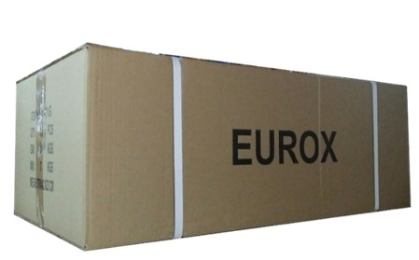
7. การรับประกัน
ระยะเวลารับประกัน (เดือน) | 6 ระบุ
ประเภทการรับประกัน | เครื่องมือลม
เงื่อนไขการรับประกัน | 1. บริษัทฯ จะบริการซ่อมและเปลี่ยนอะไหล่ โดยไม่คิดมูลค่าแก่สินค้าที่จัดจำหน่ายโดยบริษัทฯ ในกรณีที่ความเสียหายเกิดจากความผิดพลาดของโรงงานผู้ผลิต ภายในระยะเวลา 6 เดือน นับจากวันที่ซื้อ (ทั้งนี้ดูจากใบเสร็จรับเงินของทางร้านค้าที่สั่งซื้อและใบรับประกัน) 2. การรับประกันนี้ไม่รวมการชำรุดของวัสดุสิ้นเปลือง อุปกรณ์เสริม และของแถมในชุด 3. การรับประกันจะสิ้นสุดจากการใช้ผิดประเภท เช่น ถอด ซ่อม ดัดแปลง แก้ไขเปลียนสภาพไปจากเดิมโดยบุคคลภายนอก หรือการดูแลรักษาไม่ถูกต้องตามที่ระบุไว้ในคู่มือ 4. การรับประกันนี้ไม่รวมถึงค่าขนส่ง หากต้องการให้ บริษัทฯ บริการถึงที่จะมีค่าใช้จ่าย 5. ใบรับประกันนี้ใช้ได้เฉพาะเครื่องที่มีเบอร์เครื่องตรงกันเท่านั้น ไม่สามารถโอนให้ผู้อื่นได้ หากใบรับประกันหาย บริษัทฯ ขอสงวนสิทธิ์การไม่ออกใบรับประกันใหม่ในทุกกรณี

8. ข้อมูล สคบ.
ชื่อสินค้า | บล็อกลม 3/4 ค้อนคู่ EUROX Z
ผลิตจากประเทศ | PRC
จัดจำหน่ายโดย | บริษัท คิงบางกอก อินเตอร์เทรด จำกัด |  |  | รูป Barcode

 | 541,543,545 ซอย 39/1 แขวงท่าแร้ง เขตบางเขน กรุงเทพมหานคร 10220
 | เลขประจำตัวผู้เสียภาษี: 0105545012035 สำนักงานใหญ่ | โทรศัพท์: 02-509-3850 | โทรสาร: 02-509-3856
บรรจุ | 1 ตัว/กล่อง
วิธีการใช้ | ใช้สำหรับขันประกอบชิ้นส่วนรถยนต์
คำเตือน | ขณะใช้งานหรือเลิกใช้งาน ควรเก็บอุปกรณ์ให้พ้นมือเด็กเพื่อความปลอดภัย
ราคา | ระบุ ณ จุดขาย
วันที่ผลิต

9. ข้อควรระวัง
คำเตือน | ขณะใช้งานหรือเลิกใช้งาน ควรเก็บอุปกรณ์ให้พ้นมือเด็กเพื่อความปลอดภัย
ข้อแนะนำในการใช้งาน | ห้ามใช้งานผิดประเภท

MK

เลขที่ SKU : 05-009-302 วันที่ : 04/01/2024
1. ข้อมูลสินค้า |  |  |  |  |  | รูปสินค้าตัวจริง
ประเภท (กลุ่มหลัก) |  |  | ประเภท (กลุ่มรอง)
ชื่อภาษาไทย | บล็อกลม 3/4 ค้อนคู่ EUROX Z |  | ชื่อภาษาอังกฤษ
รหัสสินค้า | 05-009-302 |  | Barcode | 8859007714852
สถานะสินค้า | N |  | รหัสทีมขาย
รุ่น (Model) |  |  | ยี่ห้อ
สีตัวสินค้า | แดง - ดำ |  | สีของบรรจุภัณฑ์ | ดำ - แดง
ทำจากวัสดุ | เหล็ก |  | ประเทศผู้ผลิต | PRC
ผู้ผลิต | S87 บล็อกลม

2. ราคาสินค้า |  |  |  |  |  | รูปแพ็คเกจตัวจริง
ราคาตั้ง | 3,850.00 บาท
ราคาปลีก | 2,890.00 บาท
ราคาส่ง (SEMI) | 2,300.00 บาท |  |  | GP | 41.55%
ราคาส่ง (S1) | 0.00 บาท | จำนวน | 0 ตัว | GP | 0.00%
ราคาส่ง (S2) | 0.00 บาท | จำนวน | 0 ตัว | GP | 0.00%
ราคาส่ง (S3) | 0.00 บาท | จำนวน | 0 ตัว | GP | 0.00%
ราคา (ผจก) | 0.00 บาท |  |  | GP | 0.00%
ราคาปลีก MT | 2,890.00 บาท |  |  | GP | 53.48%
ราคาส่ง MT | 2,300.00 บาท |  |  | GP | 41.55%
ต้นทุนปัจจุบัน 1,344.41 บาท |  |  | ต้นทุก Lot ที่ผ่านมา 1,344.41 บาท |  |  | รูปอุปกรณ์ภายในกล่องตัวจริง

3. โปรโมชั่น
ราคาปลีก | 2,890.00 บาท | จำนวน | 1 ตัว | GP | 53.48%
ราคาพิเศษ 1 | 0 บาท | จำนวน | 0 ตัว | GP | 0.00%
ราคาพิเศษ 2 | 0 บาท | จำนวน | 0 ตัว | GP | 0.00%
ระยะเวลา | -
เป้าต่อเดือน
MT1 | 158 ตัว | MT2 | 0 ตัว | TT2 | 0 ตัว
ONL | 0 ตัว | OUL/TT1 | 0 ตัว
สถานะใหม่ | - |  |  |  |  | ใบโปร/ใบขาย
หมายเหตุการจัดโปร | -

4. ช่องทางการขายสินค้า
ช่องทางขาย
MT1 | [ ] | MT2 | [ ] | TT2 | [ ]
OUL/TT1 | [ ] | ONL | [ ]
ช่องทางลูกค้า
MT | [ ] | SEMI | [ ] | T2-T3 | [ ]
TN | [ ] | ONL | [ ] | TV | [ ]
อื่นๆ | [ ] ระบุ

5. VDO Utility
ไม่มีข้อมูล

